②リスクの評価・優先順位付けWS
以下で示している評価（低、中、高の評価、優先順位）は一例です。
実際に類似のリスクが明らかとなった場合は、そのリスクの実態に合わせ評価をしてください。
シート利用時の留意点 ・本シートは、「①リスクの特定」シートにて確認された人権侵害リスクと自社とのかかわりを評価するためのシートです。 ・また、確認された人権侵害リスクについて、全てを同時期に対応することが困難な場合に備え、各リスクの優先順位を記載する欄を設けています。 ・リスクに対する自社のかかわりの評価の考え方や優先順位付けの例については、資料本紙を参照してください。
人権侵害リスクが懸念される ステークホルダー |  | 主な領域 （社内 ／ 契約相手との関係／第三者との関係等） | 人権侵害リスクの具体的な内容（典型的なパターン等） |  | 自社との関係性 | 深刻度 （高・中・低の3段階評価） |  |  | 発生可能性 （高・中・低の 3段階評価） | 自社の対処 優先順位

 |  |  |  |  | A. 引き起こしている (Cause) 関連「大」 B. 助長している (Contribute) 関連「中」 C. 直接関連している (Directly Linked) 関連「小」 D. どれにも当てはまらない | 規模 （事象の深刻性） | 範囲 （影響数） | 是正困難度

例 | 自社の従業員 | 自社内 | 差別 | 社員の採用において、特定の性別に対して、評価点を意図的に増減させた | A. 引き起こしている (Cause) | 中 | 中 | 中 | 中 | 中 | A. 引き起こしている (Cause)
 |  |  |  |  |  |  |  |  |  |  | B. 助長している (Contribute)
例 | 制作会社（国内） | 契約相手との関係 | 長時間労働 | 〇〇の制作現場において、自社の従業員による演出の度重なる変更により、〇〇社（制作会社）の従業員の深夜を含む長時間労働が常態化していた | B. 助長している (Contribute) | 高 | 中 | 高 | 高 | 高 | C. 直接関連している (Directly Linked)
 |  |  |  |  |  |  |  |  |  |  | D. どれにも当てはまらない
例 | 番組出演者（事務所所属） | 契約相手との関係 | 労働安全 | 〇〇の制作現場において、適切な安全対策が施されなかった結果、セットの一部が崩壊し番組出演者一名が軽傷を負った | A. 引き起こしている (Cause) | 中 | 低 | 高 | 中 | 中

例 | 番組出演者個人 | 契約相手との関係 | 出演者への誹謗中傷 | ドキュメンタリー番組において、出演者の住所が記載された郵送物がそのまま放送され、出演者のプライバシーが侵害された | A. 引き起こしている (Cause) | 高 | 高 | 高 | 中 | 高

例 | 番組出演者個人 | 第三者との関係 | 出演者への誹謗中傷 | リアリティショーの番組において、出演者が〇〇に否定的な発言をしたことが、SNS等で過度に強調、加工された上で拡散された結果、出演者個人に対する誹謗中傷が集中した | C. 直接関連している (Directly Linked) | 高 | 高 | 高 | 中 | 高

例 | グッズ制作会社 | 契約相手との関係 | 児童労働 | アニメ〇〇のグッズを製造している〇〇国の〇〇社の工場において、児童労働がなされている疑いが現地の報道にて確認された（ただし自社のグッズとは異なる生産ライン） | C. 直接関連している (Directly Linked) | 高 | 中 | 中 | 中 | 中

1

2

3

4

5

6

7

8

9

10

③リスクマッピング結果分析・報告WS
注：以下は一例です。参考としてご参照いただき、自社の実情に合わせて編集してください。
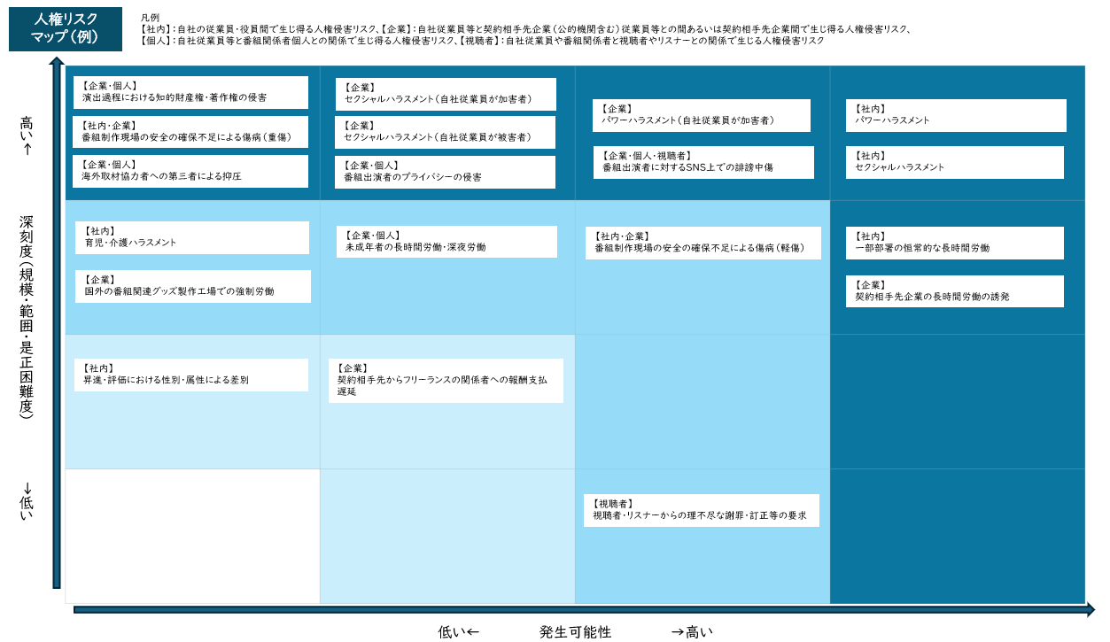

注：以下は上記で示した一例のフォーマットです。

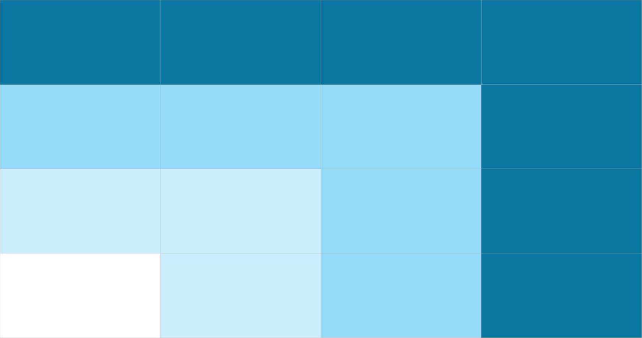
←高い 深刻度（規模・範囲・是正困難度） 低い→

←低い 発生可能性 高い→

